关系图
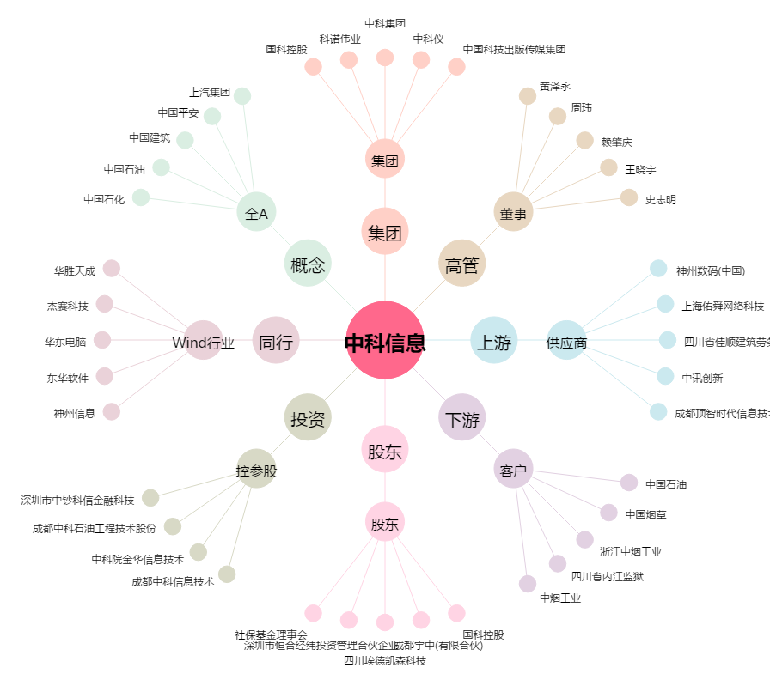
中科信息[300678.SZ] - 关系概览图

